FOR.IND.CQA.031 RHE
FOR.IND.CQA.031 |  |  | RELATÓRIO DE HOMOLOGAÇÃO DE EMBALAGEM (RHE)
VERSÃO | .002
EMISSÃO | 2025-10-02

1. IDENTIFICAÇÃO DO RHE

UNIDADE | FRUTAL |  |  | MÊS | 01 | ANO | 26 | NÚMERO DO RHE |  |  | 004 |  |  |  | TÍTULO DO RHE |  | HOMOLOGAÇÃO INICIAL

TIPO DE HOMOLOGAÇÃO |  |  |  | OPÇÃO 1: HOMOLOGAÇÃO INICIAL |  |  |  |  |  |  |  |  | Nº. RHE INICIAL |  |  |  |  | LINHA DE ENVASE |  |  |  | LINHA DE ENVASE 04

OBS.: |  | A HOMOLOGAÇÃO INICIAL VISA VALIDAR REQUISITOS MÍNIMOS PARA AVANÇO DE FORNECEDOR/EMBALAGEM. A HOMOLOGAÇÃO FINAL CONFIRMA A ESTABILIDADE E DESEMPENHO EM PRODUÇÃO CONTÍNUA.

2. DADOS DO FORNECEDOR E PRODUTO

EMBALAGEM |  |  | FILME SHRINK |  |  |  |  |  |  |  |  | TIPO DE PRODUTO |  |  | IMPÉRIO PILSEN 350ML |  |  |  |  | FORNECEDOR |  |  | METALFILM (LORD)

DATA DE FABRICAÇÃO |  |  | 06/12/2025 |  |  |  | VALIDADE |  |  | 06/12/2026 |  |  | LOTE | 20548776 |  | QUANTIDADE RECEBIDA |  |  | 291,12KG |  |  | NOTA FISCAL |  | 291262-3

3. RESULTADOS E PERFORMANCE

AVALIAÇÃO, PERFORMANCE E RESULTADOS

No dia 22/12/2025 foram recebidos 291.12kg de filme para a etapa inicial da homologação. Todas as análises de recebimento resultaram dentro do padrão. No dia 26/01/2026 recebemos a visita do técnico João Antônio para a homologação inicial do filme Império Pilsen 350mL. Iniciamos na linha 04 às 09:30 horas. Após a maquinabilidade da primeira bobina, observamos que não houve formações de pacotes com efeito flecha (pacote bicudo). Não foi encontrado nenhum pacote com efeito craquelado nos vincos e o mesmo permaneceu estável e íntegro até o final do teste. Apenas ressaltamos que, em relação à formação das elipses, os dois lados externos da pista da embaladora apresentaram bom fechamento e tamanho adequado, já as elipses formadas pelos lados internos apresentaram diâmetro e abertura maiores que as elipses formadas nos lados externos. No decorrer do teste, verificamos que o material não apresentou indícios de planicidade, performando bem durante toda sua utilização. Em relação às emendas plásticas, o posicionamento está conforme e com textura sem rebarbas. Durante o uso do material, não houve ocorrência com perda de referência ao passar pelo sensor. Nenhum ajuste de temperatura do forno se fez necessário.

FOTOS DA HOMOLOGAÇÃO

PALETE COM PROTEÇÃO E ENVOLVIDO COM STRECH
BOBINAS SEM PRESENÇA DE PLANICIDADE
DESLIZE CONFORME NAS BARRAS
FOTO 01 |  |  |  |  |  |  |  |  |  | FOTO 02 |  |  |  |  |  |  |  | FOTO 03
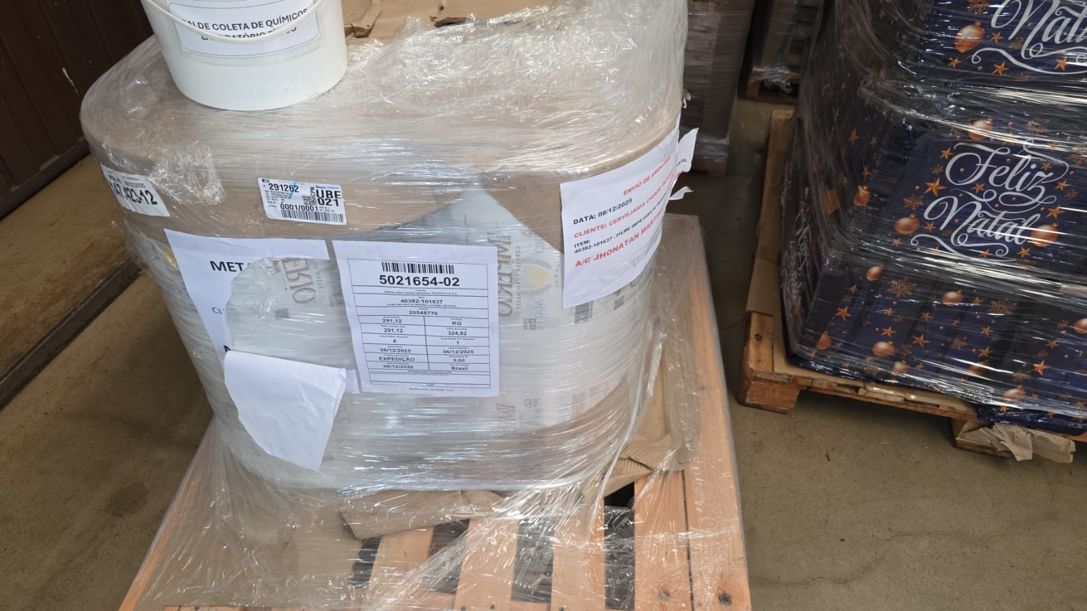 |  |  |  |  |  |  |  |  |  | 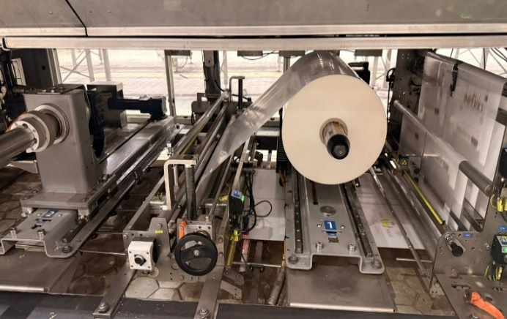 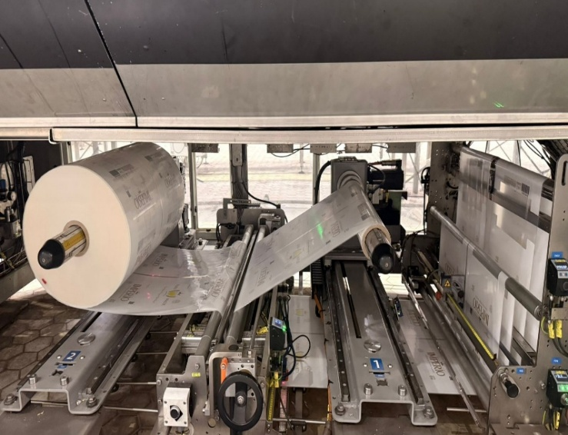 |  |  |  |  |  |  |  | 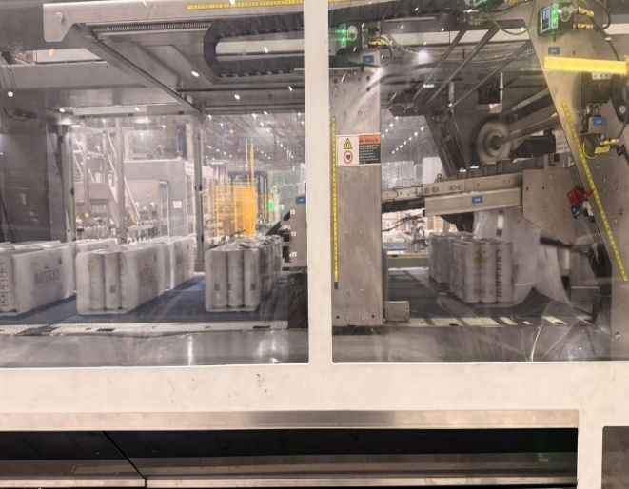

PARÂMETROS DO FORNO

POSIÇÃO DA EMENDA
MAQUINABILIDADE NO TRANSPORTE
FORMAÇÃO DAS ELIPSES
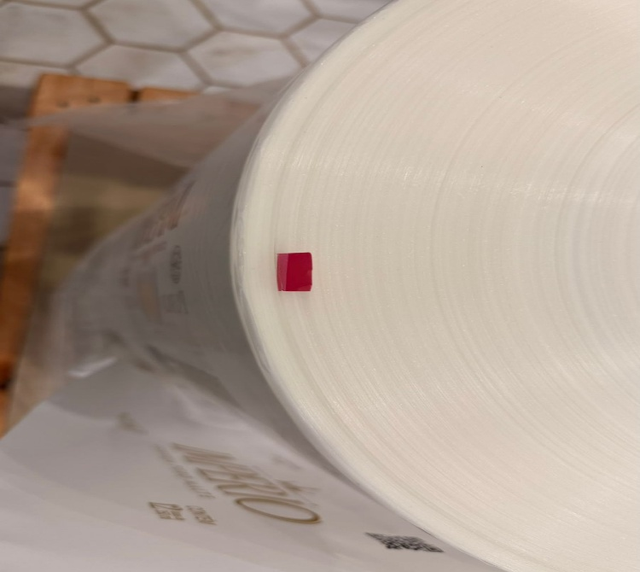
FOTO 04 |  |  |  |  |  |  |  |  |  | FOTO 05 |  |  |  |  |  |  |  | FOTO 06
 |  |  |  |  |  |  |  |  |  | 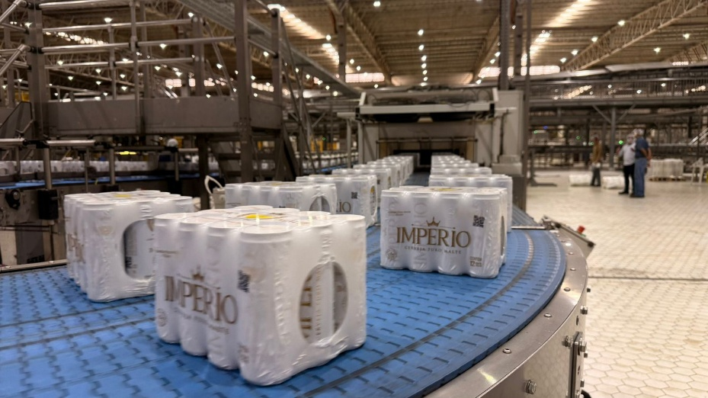 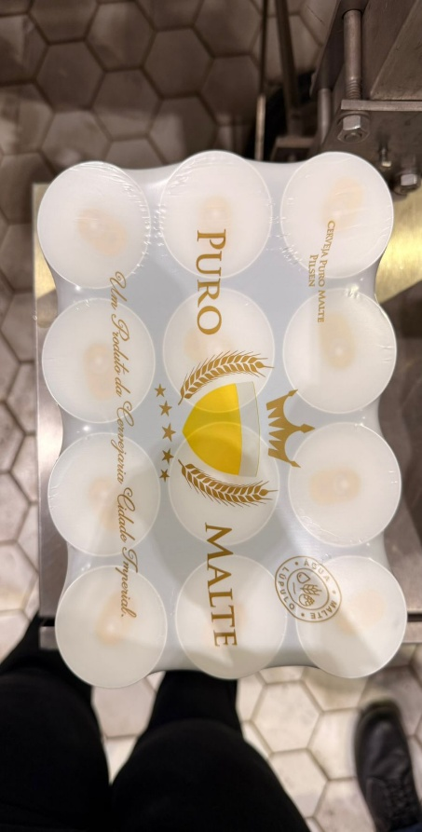 |  |  |  |  |  |  |  | 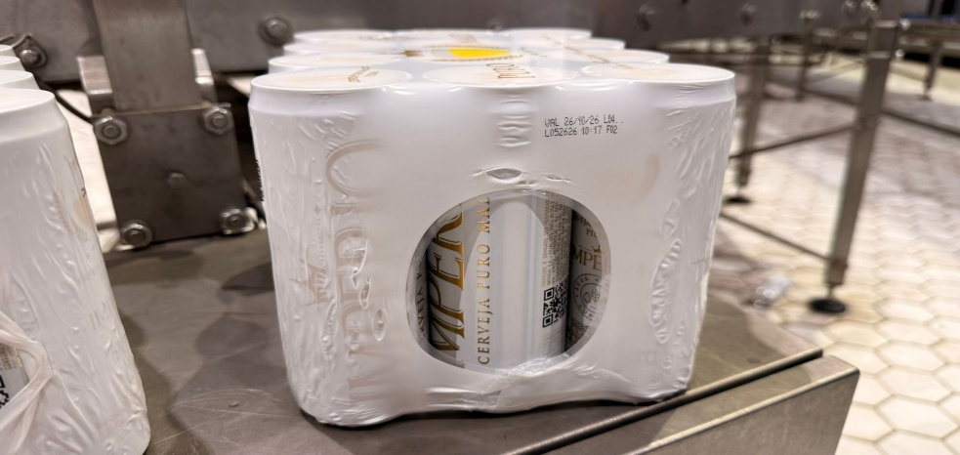 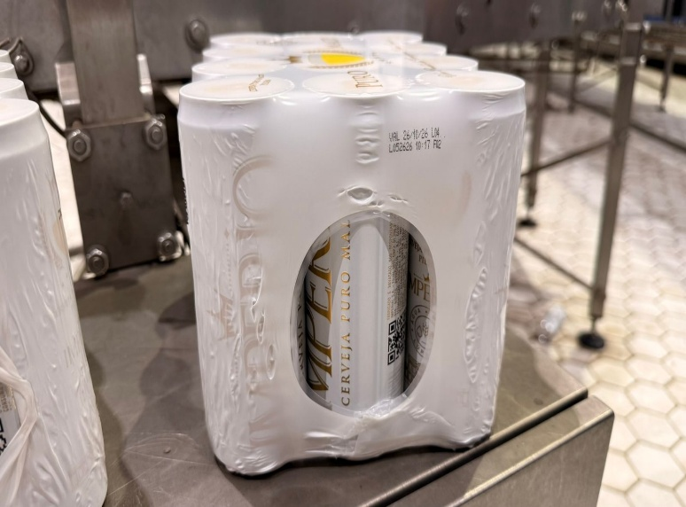

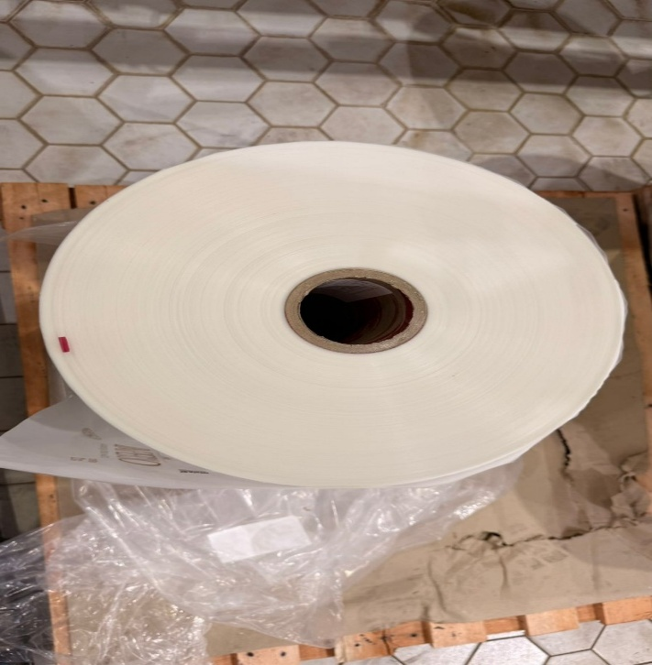
FORMAÇÃO DO PACOTE

4. CONCLUSÃO

CONCLUSÕES FINAIS
O filme shrink Império Pilsen 350mL, encontra-se apto para seguir para a próxima fase de homologação com duração de 24 horas, sendo necessária a quantidade de 3.000kg.

5. PARECER FINAL

HOMOLOGAÇÃO |  |  |  |  | ITEM 01: APROVADA EM FASE INICIAL PARA AVANÇO À HOMOLOGAÇÃO FINAL |  |  |  |  |  |  |  |  |  |  |  |  | DATA |  |  | 26/01/2026

AÇÕES PREVENTIVAS/CORRETIVAS

6. ASSINATURAS

CONTROLE DE QUALIDADE |  |  |  |  |  |  | GESTÃO CONTROLE DE QUALIDADE |  |  |  |  |  |  | GESTÃO ENVASE/ PROCESSO |  |  |  |  |  | GERÊNCIA ENVASE/ PROCESSO
NOME: | Andria/Renata/Mauríllio |  |  |  |  |  | NOME: |  | Bruna Targa |  |  |  |  | NOME: |  |  |  |  |  | NOME: |  | Jhonatan Martins
DATA: | 2026-01-26 |  |  |  |  |  | DATA: |  | 2026-01-26 |  |  |  |  | DATA: |  |  |  |  |  | DATA: |  | 2026-01-26

REPRESENTANTE TÉCNICO |  |  |  |  |  |  | REPRESENTANTE TÉCNICO
NOME: |  |  |  |  |  |  | NOME:
DATA: |  |  |  |  |  |  | DATA:

